상품제안서
니트니 접이식 각도조절 스마트폰 거치대 | 상품코드: S28092

 |  |  |  |  |  |  | 02-713-8555 | www.synergygift.co.kr
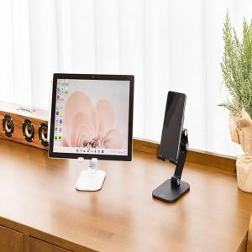 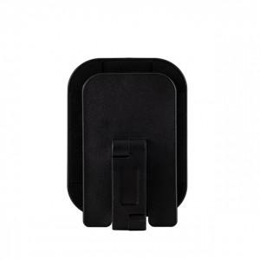 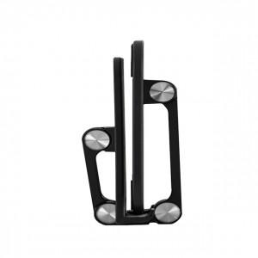

【상세/제작정보】 | <p>​<span id="husky_bookmark_end_1691487560877"></span>&nbsp;</p>

【인쇄/포장옵션】 | 레이저 / 포장지포장

【공급단가】 | 수량 | 100~ | 300~ | 500~ | 1,000~ | 3,000~
*VAT별도 | 단가 | 7,830원 | 7,540원 | 7,250원 | 6,960원 | 6,780원

【상품 URL】 | https://www.synergygift.co.kr:443/src/goods_detail.php?gdno=28092

